关系图
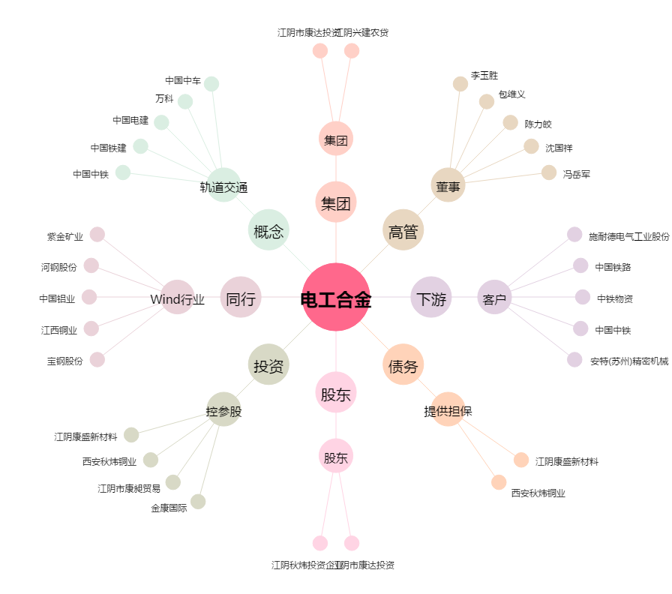
电工合金[300697.SZ] - 关系概览图

